Баги
Тестовое окружение: Windows 11 Домашняя, 64-разрядная операционная система Google Chrome Версия 103.0.5060.134 (Официальная сборка), (64 бит)

№ | Приоритет | Заголовок | Предусловия | Шаги | Ожидаемый результат | Полученный результат | Комментарий
FB-001 | Высокий | Не осуществляется поиск питомца через поле ввода "Найти питомца" на странице " О нас" при введении породы питомца | Открыта страница http://130.193.37.179/app/pets | 1) Нажать в левом верхнем углу сайта кнопку "О нас"; 2) Ввести собака в поле ввода "найти питомца" в верхнем правом углу страницы | Появляются карточки собак с указанием имени, пола, возраста | Поиск не осуществляется
FB-002 | Высокий | Не осуществляется поиск питомца через поле ввода "Найти питомца" на странице " Контакты" при введении породы питомца | Открыта страница http://130.193.37.179/app/contact | 1) Нажать в левом верхнем углу сайта кнопку "Контакты"; 2) Ввести собака в поле ввода "найти питомца" в верхнем правом углу страницы | Появляются карточки собак с указанием имени, пола, возраста | Поиск не осуществляется
FB-003 | Высокий | При фильтрации "вид животного" в выпадающем списке отображены несуществующие и дублирующие виды животных в данном приюте | Открыта страница http://130.193.37.179/app/pets | 1) В поле "Вид животного" нажать на значок выпадающего списка | Список фильтра содержит виды животных: кошка, попугай, собака | Список фильтра содержит виды животных: герой, коза, кот, кошка, обезьянка, обезьянка | 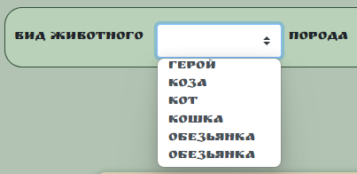
FB-004 | Высокий | При фильтрации "порода" выпадающий список содержит не существующие, дубли видов пород в приюте и не содержит породы, которые есть в приюте | Открыта страница http://130.193.37.179/app/pets | 1) В поле "Порода" нажать на значок выпадающего списка | Список фильтра содержит породы животных: корелла, немецкая овчарка, питбуль, сибирская кошка | Список фильтра содержит породы животных:абиссинская, индийский, корелла, немецкая овчарка, питбуль, питбуль | 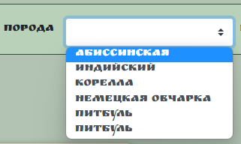
FB-005 | Высокий | При фильтрации "пол" выпадающий список содержит неотносящиеся к полу значения | Открыта страница http://130.193.37.179/app/pets | 1) В поле "Пол" нажать на значок выпадающего списка | Список фильтра содержит пол животного: мальчик, девочка | Список фильтра содержит пол животного: вилка, вилка, девочка, зеленый, кабель, мальчик | 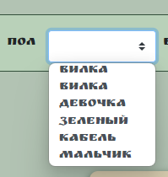
FB-006 | Высокий | В поле ввода "возраст" можно ввести любое числовое значение, в том числе отрицательное | 1)Открыта страница http://130.193.37.179/app/pets; 2) Тестовые данные: -2, 0, 1, 45, 99, 100, 1001, 1111111111111111111111111 | 1) Ввести поочередно значения из набора тестовых данных | 1)Ввод возраста в интервале 0-99; 2) Выведение предупреждения об ошибке ввода некорректного возраста при введении в поле "Возраст" отрицательного значения или трехзначного и более числа; 3)Блокирование введения неограниченного количества цифр | Ввод любого числа, в том числе и отрицательного, неограниченного количеством знаков
FB-007 | Высокий | При нажатии на кнопку "Счастливчики" в верхнем левом углу под строкой навигации отображается неполный список питомцев со статусом "хотят забрать" | Открыта страница http://130.193.37.179/app/pets | 1) Нажать на кнопку "Счастливчики" | 1)Переход на страницу с карточками питомцев со статусом "хотят забрать"; 2) Отображаются карточки питомцев Феликс, Мухтар | На странице выводится сообщение, что приют пуст
FB-008 | Высокий | При нажатии на кнопку "Питомцы без дома" в верхнем левом углу под строкой навигации отображаются не все питомцы со статусом "без дома" | Открыта страница http://130.193.37.179/app/pets | 1) Нажать на кнопку "Питомцы без дома" | 1)Переход на страницу с карточками всех питомцев со статусом "без дома"; 2)Отображаются карточки питомцев Гоша и Сэм | На странице отображается карточка питомца Гоши
FB-009 | Средний | При выборе питомца со статусом "хотят забрать" есть кнопка "приютить" | Открыта страница http://130.193.37.179/app/pets | 1) Открыть карточку питомца Феликс; | В карточке питомца отсутствует кнопка "приютить" | В карточке питомца Феликс есть кнопка "приютить", позволяющая заполнить форму ввода пользователя для приюта животного
FB-010 | Высокий | В форме ввода пользователя отсутствуют названия полей для заполнения данных пользователя, перепутано расположение граф фамилия и отчество | Открыта страница http://130.193.37.179/app/pets | 1) Открыть страницу питомца Гоши; 2) Нажать на зеленую кнопку "приютить" в карточке питомца | Расположение данных в следующем порядке: 1) Напротив поля ввода"Введите имя" проставлено название "Имя"; 2) Напротив поля ввода"Введите отчество" проставлено название "Отчество"; 3)Напротив поля ввода"Введите фамилию" проставлено название "Фамилия"; 4)Напротив поля ввода"Номер" проставлено название "Номер телефона"; 5)Напротив поля ввода"Введите электронную почту" проставлено название "Электронная почта" | Форма поля ввода выглядит таким образом: 1) Напротив поля ввода"Введите имя" проставлено название "Field name"; 2) Напротив поля ввода"Введите фамилию" проставлено название "Field name"; 3)Напротив поля ввода"Введите отчество" проставлено название "Field name"; 4)Напротив поля ввода"Номер" проставлено название "Field name"; 5)Напротив поля ввода"Введите электронную почту" проставлено название "Field name";
FB-011 | Высокий | После заполнения формы данных профиля заявка на приют животного не отправляется | 1)Открыта страница http://130.193.37.179/app/pets; 2)Тестовые данные: Имя:Марина Фамилия:Филатова; Отчество:Николаевна; Номер:+79213331414; Электронная почта:testqap12@gmail.com; Комментарий:приютить питомца | 1) Открыть страницу питомца Гоши 2) Нажать на зеленую кнопку "приютить" в карточке питомца; 3)Ввести тестовые данные; 4)Нажать на зеленую кнопку "да". | Получение подтверждения о приеме заявки на приют питомца | 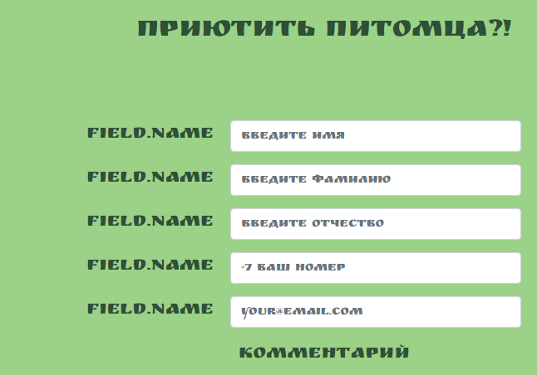 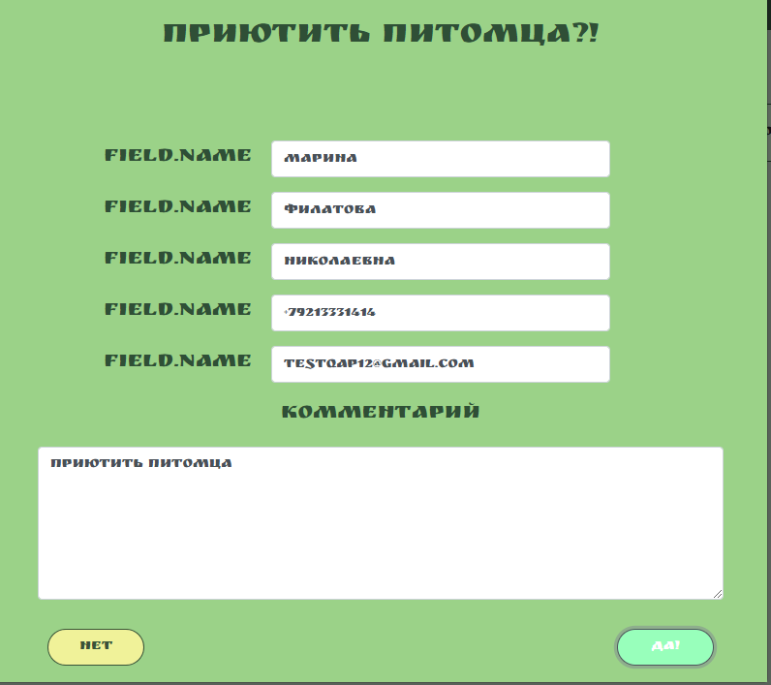 1)Кнопка "да" подсвечена; 2) Не отображается подтверждение о приеме заявки на приют питомца
FB-012 | Высокий | При введении символов, цифр в поля ввода данных-имя, фамилия, отчество не выводится предупреждение о некорректном формате данных | 1)Открыта страница http://130.193.37.179/app/pets; 2)Тестовые данные: Имя:123!456$; Фамилия:123!456$; Отчество:123!456$; Номер:123!456$; Электронная почта:123!456$; Комментарий:123!456$; | 1) Открыть страницу питомца Гоши; 2) Нажать на зеленую кнопку "приютить" в карточке питомца; 3)Ввести тестовые данные; 4)Нажать на зеленую кнопку "да". | В каждом поле выведено сообщение с предупреждением о некорректном вводе данных | 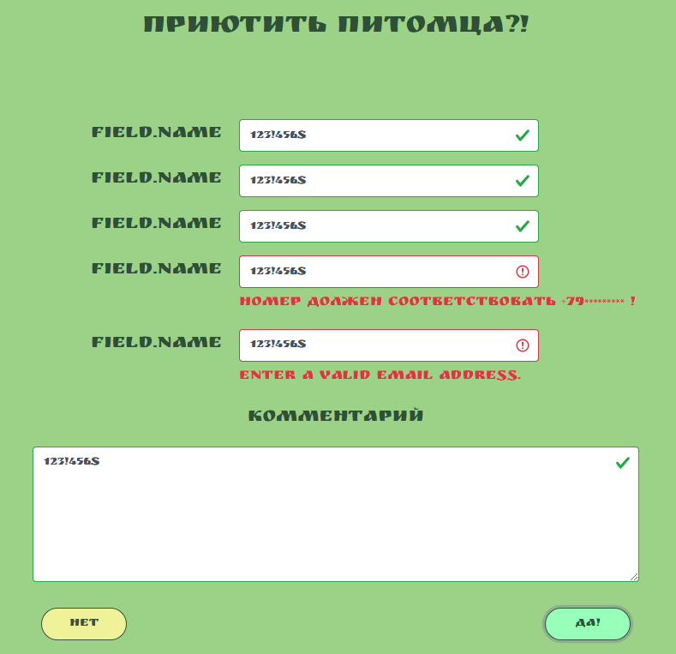 Предупреждение о некорректном формате ввода данных выведено только в полях Электронная почта и Номер телефона; в остальных случаях система одобрила формат
FB-013 | Высокий | При клике на иконки социальных сетей в правом нижнем углу страницы "О нас" не осуществляется переход на профиль Дома питомца в соответствующей социальной сети | 1) Открыта страница http://130.193.37.179/app/about; 2) Включен VPN (при проверке Instagram, Tik-Tok) | 1) Нажать на иконку соответствующей социальной сети в правом нижнем углу страницы | Осуществлен переход на профиль Дома Питомца в социальной сети | Переход на профиль Дома Питомца в социальной сети не осуществлен
FB-014 | Высокий | При клике на иконки социальных сетей в правом нижнем углу страницы "Питомцы" не осуществляется переход на профиль Дома питомца в соответствующей социальной сети | 1) Открыта страница http://130.193.37.179/app/pets; 2) Включен VPN (при проверке Instagram, Tik-Tok) | 1) Нажать на иконку соответствующей социальной сети в правом нижнем углу страницы | Осуществлен переход на профиль Дома Питомца в социальной сети | Переход на профиль Дома Питомца в социальной сети не осуществлен
FB-015 | Высокий | При клике на иконки социальных сетей в правом нижнем углу страницы "Контакты" не осуществляется переход на профиль Дома питомца в соответствующей социальной сети | 1) Открыта страница http://130.193.37.179/app/contact; 2) Включен VPN (при проверке Instagram, Tik-Tok) | 1) Нажать на иконку соответствующей социальной сети в правом нижнем углу страницы | Осуществлен переход на профиль Дома Питомца в социальной сети | Переход на профиль Дома Питомца в социальной сети не осуществлен

